关系图
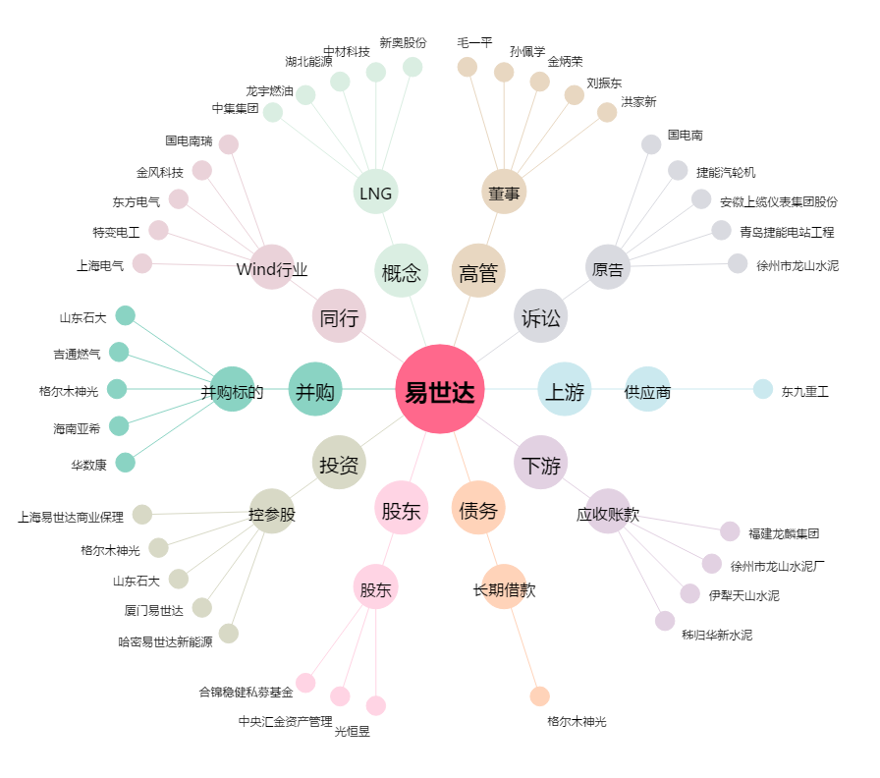
易世达[300125.SZ] - 关系概览图

